Formato Unico
FECHA DEL REGISTRO: | 16 | 6 | 2020

DATOS DEL SERVICIO

Código de ATM: | 2613 |  | Nombre ATM: | OFICINA PORVENIR CALI I |  |  | Fecha Despacho IM: |  | 2020-06-09
 |  |  | Entidad: | Banco de Bogota |  |  | Fecha de Atención del Servicio: |  | 2020-06-12
Numero de IM: | RF-153667 |  | Ciudad Origen : | CALI |  |  | Ciudad Destino : |  | CALI
Proveedor: | Pristel Ingenieria y Servicios S.A.S |  | Departamento: | VALLE DEL CAUCA |  |  | Actividades a Realizar: |  | 2613 Bogota OFICINA PORVENIR CALI I KR 5 # 30-54/60 EL PORVENIR ajuste de gasto hidráulico de puerta vidrio cliente, esta muy duro y golpea puerta
Actividades Ejecutadas: | Se realiza cambio de bisagra y bloque inferior en puerta site cliente, quedando en buen funcionamiento.

ITEM | NOMBRE DEL ITEM /ELEMENTOS ADICIONALES |  |  |  |  | VALOR SERVICIO |  | Observaciones

96 | Bisagra Speedy Por 100 Libras Mas Bloque Inferior De Puerta |  |  |  |  | $ 436,198 |  | Cantidades Utilizadas: (1)

 | TOTAL: |  |  |  |  | $ 436,198

REGISTROS FOTOGRÁFICOS DEL TRABAJO REALIZADO (Antes)

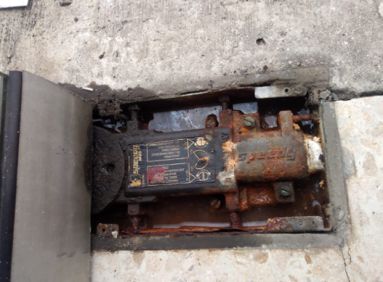 |  | 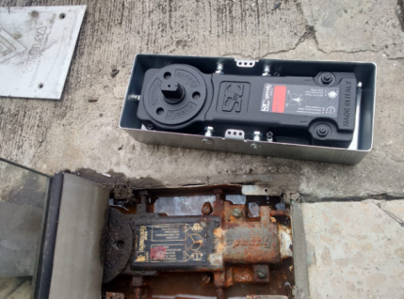 Imagen No. 2 |  |  | Imagen No. 3 |  | Imagen No. 4 |  |  | Imagen No. 5

Imagen No. 6 |  | Imagen No. 7 |  |  |  |  |  |  |  | Imagen No. 10

REGISTROS FOTOGRÁFICOS DEL TRABAJO REALIZADO (Después)

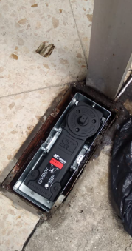 Imagen No. 1 |  | 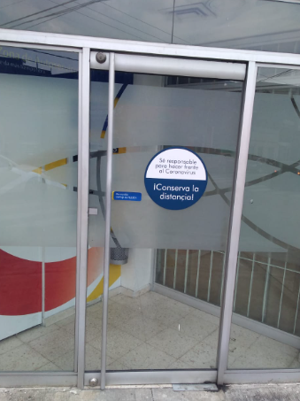 Imagen No. 2 |  |  | Imagen No. 3 |  | Imagen No. 4 |  |  | Imagen No. 5

Imagen No. 6 |  | Imagen No. 7 |  |  | Imagen No. 8 |  | Imagen No. 9 |  |  | Imagen No. 10

